диаграмма сост и перех
Задание 1. На основе следующих данных (состояний и переходов) составить диаграмму состояний и переходов для заказа товара в интернет-магазине. Дополнить недостающие состояния и переходы.

Объект | Товар
Точка входа | Создать заказ

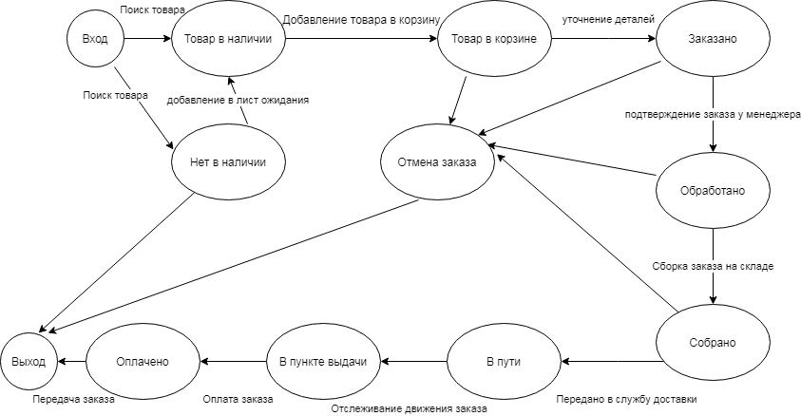
Состояние | Переход в состояние
В наличии | Возможность добавить товар в корзину
В корзине | Уточняется информация о заказе: дата и место
Заказано | Подтверждение заказа через звонок менеджера
Обработано | Подбор товара на складе кладовщиками
Собрано | Передано на доставку
В пункте выдачи | Принять оплату
Оплачено | Заказ передан заказчику
В дороге | Движение заказа к пункту доставки
Нет в наличии | Товар добавляется в лист ожидания
Отмена заказа | Аннулируется содержание корзины, данные заказа

Точка выхода

не хватает одной стрелочки от отмены заказа до товара в наличии

